Gráfico 1
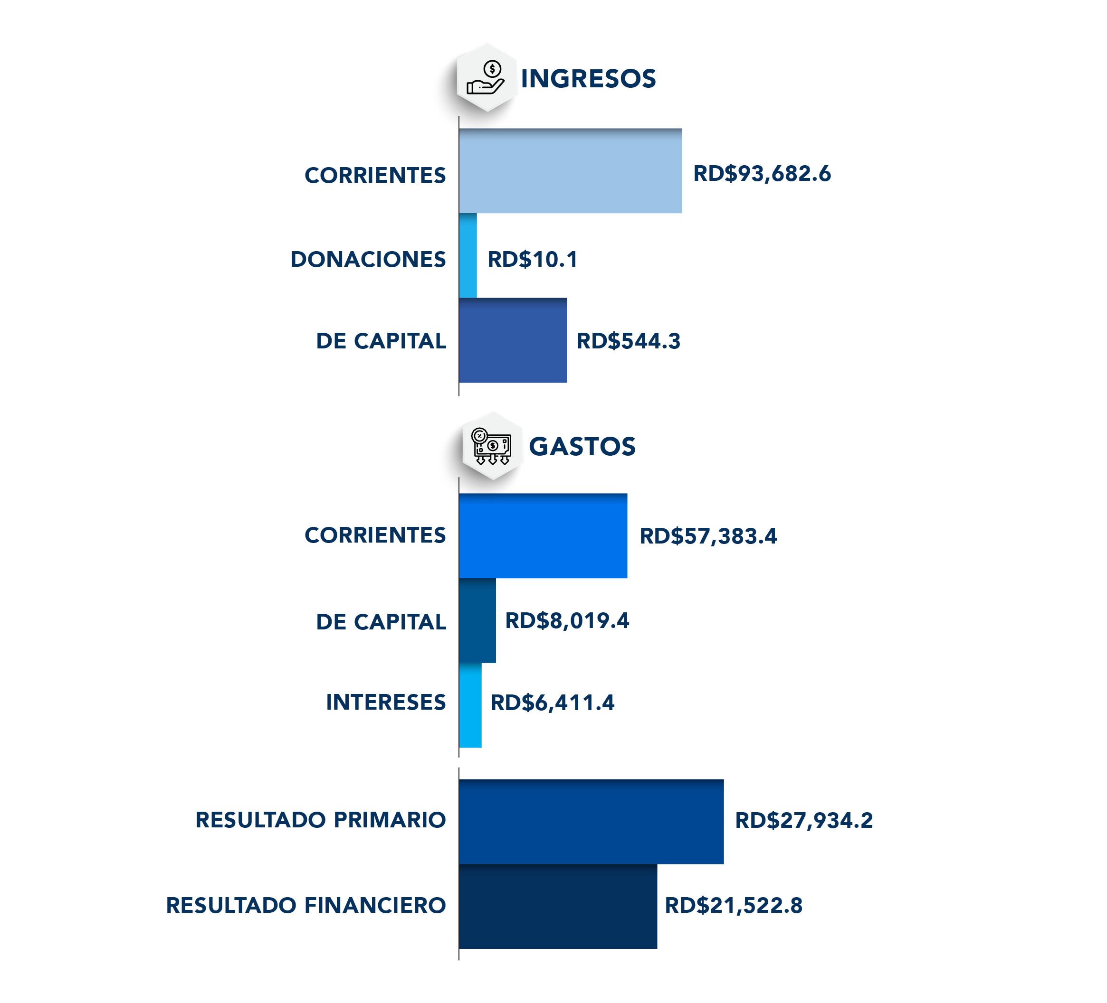
 |  | Gráfico 1. Resultados Presupuestarios del Gobierno Central (Abril 2023)
 |  | Valores en Millones de RD$

 | Detalle | Ingresos | Gastos | Resultado Primario | Resultado Financiero
 | Corrientes | 93,682.6 | 57,383.4
 | Donaciones | 10.1 | 0.0 | 27,934.2 | 21,522.8
 | De Capital | 544.3 | 8,919.4
 | Intereses | 0.0 | 6,411.4

 | 1.Se incluyen los Recursos de Captación Directa.
 | 1.Fecha de imputación al 30/04/2023 // Fecha de registro al 07/05/2023.
 | Fuente: Sistema de Información de la Gestión Financiera (SIGEF).

1.Fecha de imputación al 31/07/2022 // Fecha de registro al 07/08/2022

Mapa 1
Mapa 1. Distribución de la Inversión Pública por Provincia (Abril 2023)
Valores en millones de RD$
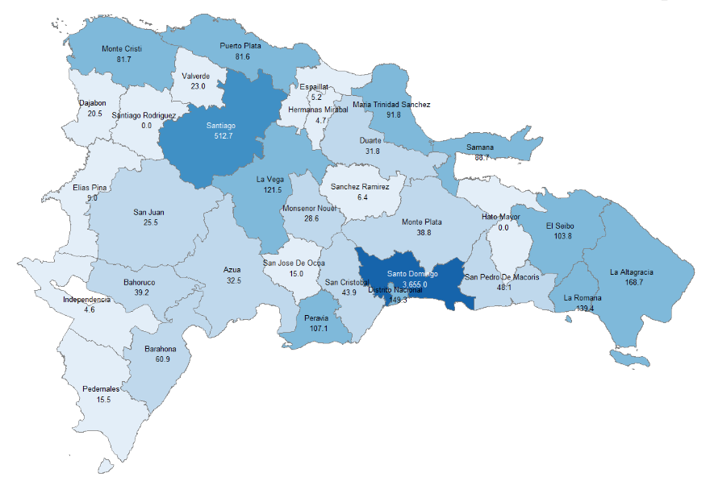

 | Notas: Cifras preliminares.
 | 1.Fecha de imputación al 30/04/2023 // Fecha de registro al 07/05/2023
 | Fuente: Sistema de Información de la Gestión Financiera (SIGEF).

Gráfico 2
 |  | Gráfico 2. Distribución del Gasto por Clasificación Funcional (Marzo 2023)

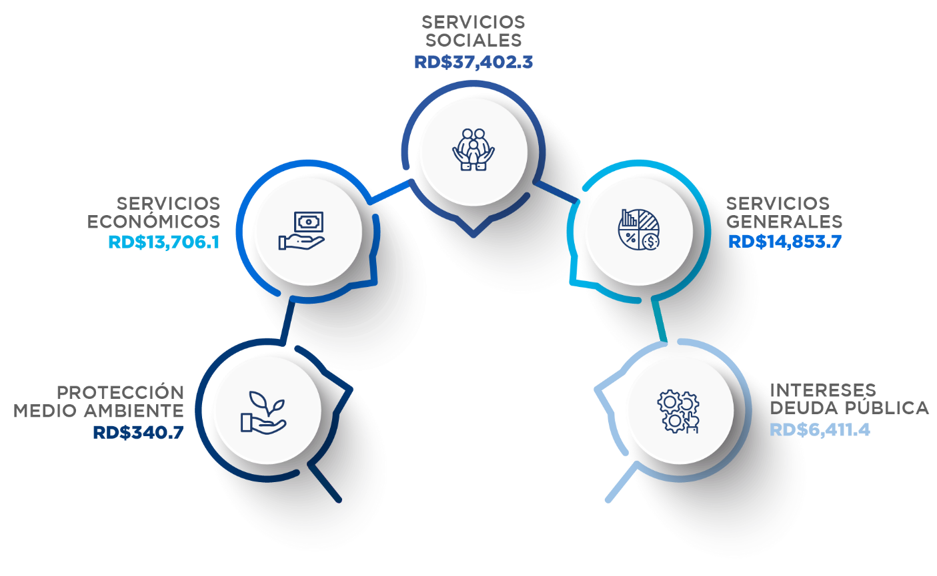

Servicios Sociales | 51.4%
Servicios Económicos | 18.8%
Servicios Generales | 20.4%
Intereses de la Deuda Pública | 8.8%
Protección del Medio Ambiente | 0.5%
Blank | 100.0%
 | 100.0%

 |  |  | Notas: Cifras preliminares.
 |  |  | 1.Fecha de imputación al 30/04/2023 // Fecha de registro al 07/05/2023
 |  |  | Fuente: Sistema de Información de la Gestión Financiera (SIGEF).

1.Fecha de imputación al 31/07/2022 // Fecha de registro al 07/08/2022

